Лист1
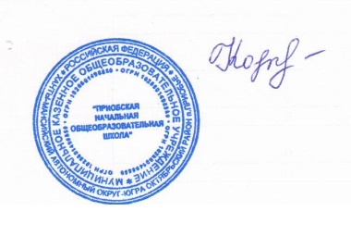
 |  |  | директор Н.В.Кочук

Школа | МКОУ Приобская НОШ |  |  | Отд./корп |  |  |  | День | 10.01.2022г
Прием пищи | Раздел | № рец. | Блюдо | Выход, г | Цена | Калорийность | Белки | Жиры | Углеводы
Завтрак | гор.блюдо | 155/08 | Запеканка творожная со сметаной | 200 | 46.20 | 255.27 | 15.97 | 10.82 | 34.69
 | гор.напиток | 287/08 | Кофейный напиток с молоком(2 вариант) | 200 | 18.25 | 89.32 | 1.4 | 1.6 | 17.35
 | хлеб | 365/08 | Масло сливочное | 10 | 5.40 | 66 | 0.1 | 7.2 | 0.1
 |  |  | Хлеб пшеничный | 40 | 4.73 | 92.8 | 3.04 | 0.32 | 19.44
 |  |  |  |  | 74.58 | 503.39 | 20.51 | 19.94 | 71.58
Обед | закуска | 5/08 | Салат из свежей капусты | 100 | 14.35 | 121.74 | 2.22 | 5.51 | 3.04
 | гор.блюдо | 45/08 | Суп картофельный с бобовыми | 250/10 | 17.56 | 98.79 | 2.34 | 7.78 | 13.61
 |  | 189/08 | Биточки мясные | 75 | 42.31 | 176.75 | 10.68 | 5.86 | 5.74
 | гарнир | 241/08 | Картофельное пюре | 150 | 32.15 | 213.94 | 4.26 | 8.08 | 31.06
 | напиток | 278/08 | Компот из свежих фруктов | 200 | 15.8 | 110.96 | 0.48 | 0.25 | 26.81
 |  | к/т | Хлеб пшеничный | 40 | 4.73 | 92.8 | 3.04 | 0.32 | 19.44
 |  | к/т | Хлеб ржано-пшеничный | 30 | 1.65 | 54.3 | 1.96 | 0.36 | 10.26
 |  | 89/08 | Мандарины | 150 | 27.14 | 43 | 0.9 | 0.1 | 9.5
 |  |  |  |  | 155.69 | 912.28 | 25.88 | 28.26 | 119.46

